全体の流れ
Gradleコマンド実行時の流れ

Gradleコマンドの実行
②
コード検証ルールの読み込み
③
EC2
SonarQube server
GitHub Actions
コード検証
レポート作成
④

GitHub

コード検証の結果を送信
⑤

作成したコードをpush
①

開発者

⑥
コード検証の結果を画面上に反映

Webブラウザー

⑦
コード検証の結果を画面上に反映

Gradleコマンド
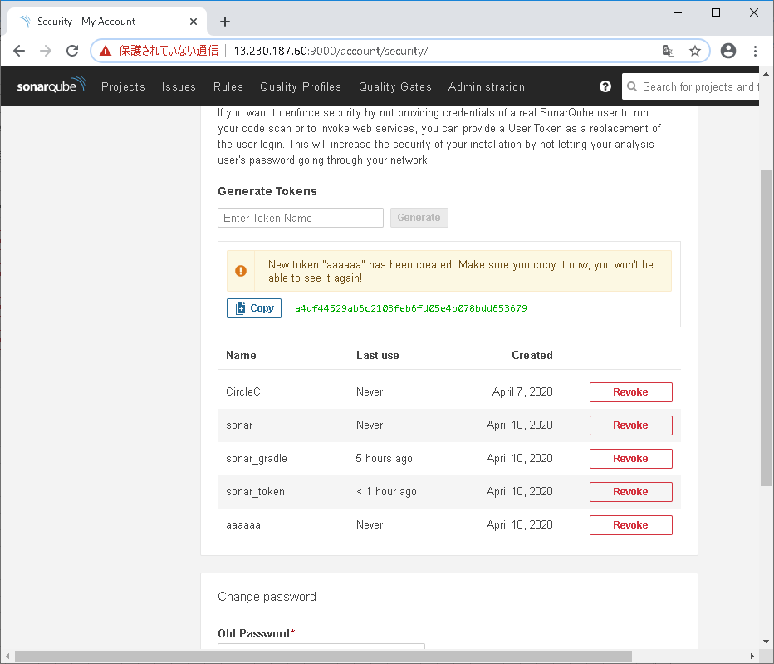
コマンド
gradlew sonarqube -Dsonar.projectKey=<プロジェクト名> -Dsoanr.host.url=<SonarQube serverのIPアドレス> -Dsonar.login=<SonarQubeのweb上で作成したトークン>

トークンの生成方法
webにアクセス
http://<SonarQube serverのIPアドレス>:9000/

Loginを押下

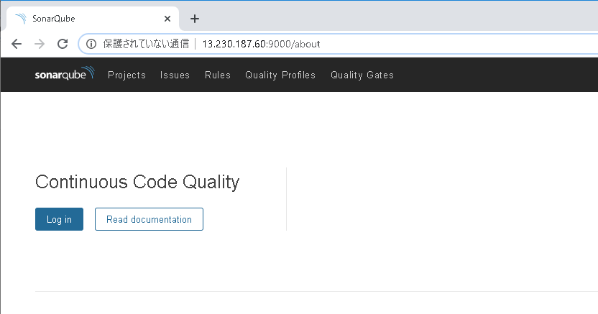

ユーザ名とパスワードを入力しLog inボタンを押下
ユーザ名 | admin
パスワード | admin

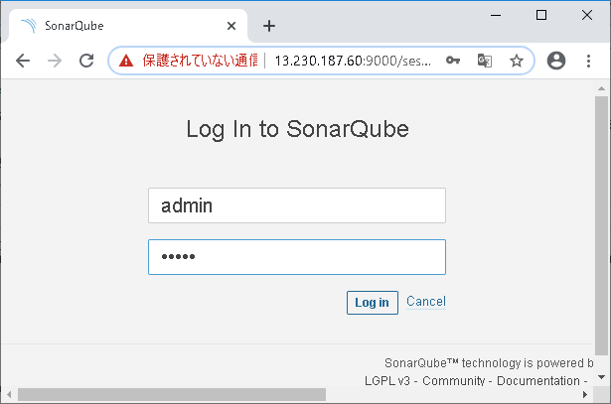

ログイン完了

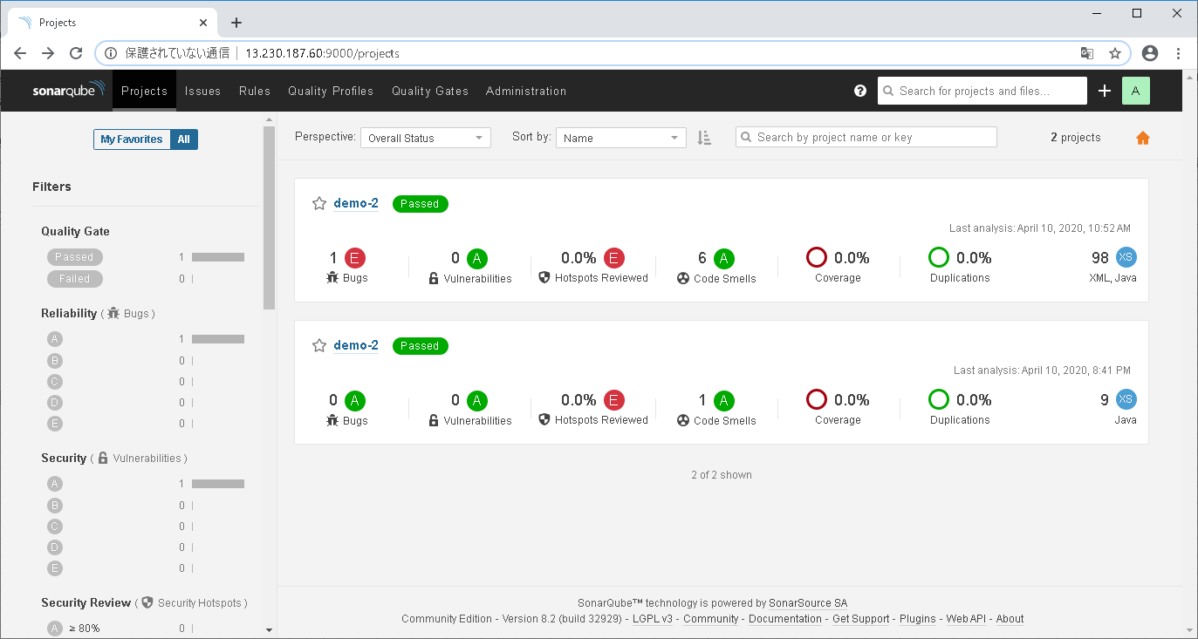

簡単な結果画面 1つ1つトークンと紐づいている
リンク押下時詳細結果画面に遷移する

アカウントのアイコン⇒My Accountを押下

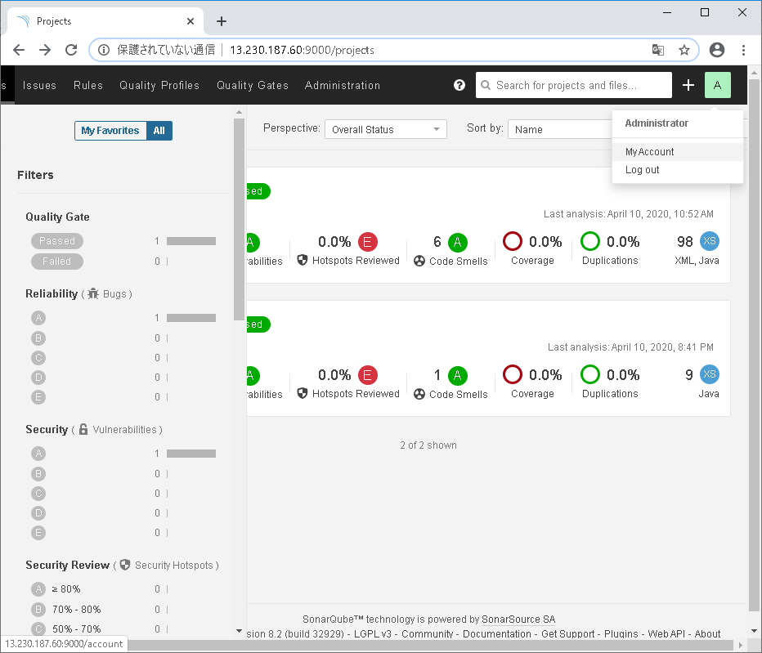

①

②

セキュリティを押下

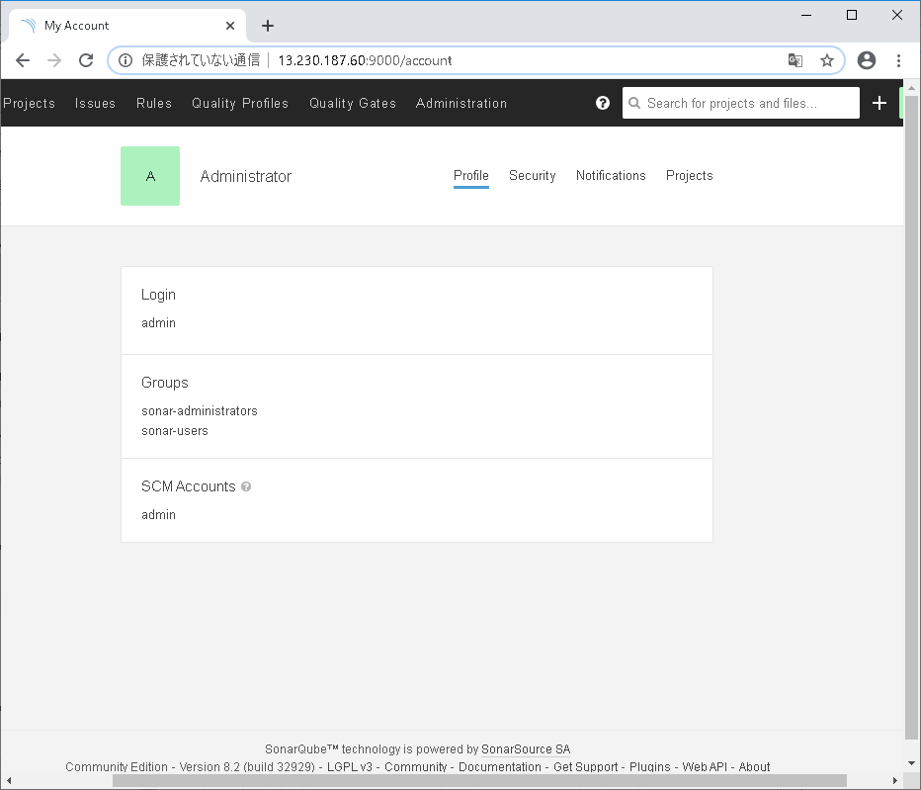

Generate Tokensに任意の名前を入力し、Generateを押下

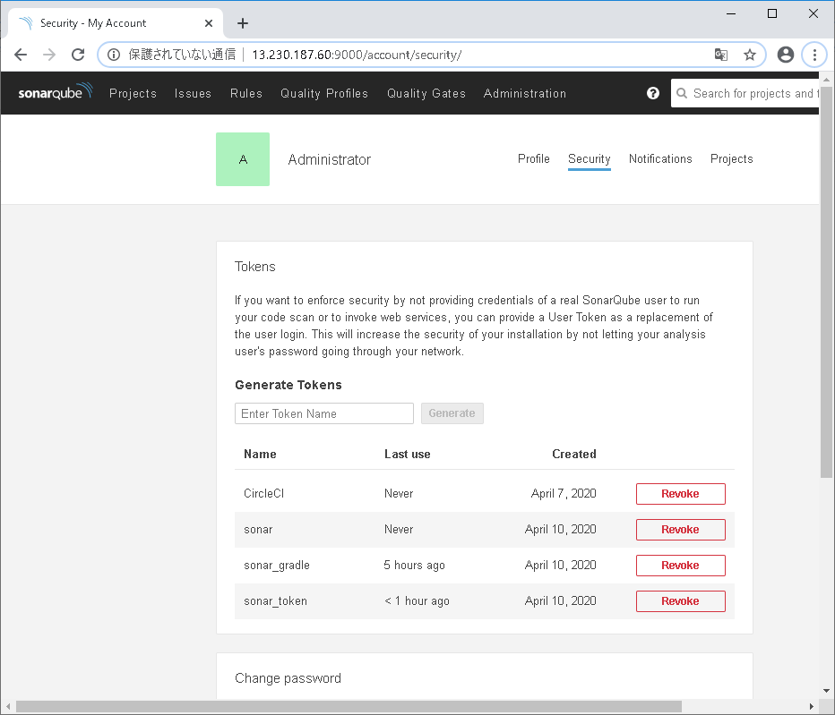

②
①

Tokenが作成されるためコピーしテキストに保存しておく。
※作成完了したとき以外に見ることができない。

